様式２＿慢性腎臓病（CKD）詳細検査結果連絡票
様式２ 詳細検査結果連絡票
慢性腎臓病（CKD）詳細検査結果連絡票

検査実施日 |  |  |  | 令和 |  | 年 |  |  | 月 |  |  | 日 |  | 被保険者証 記号番号
フリガナ |  |  |  |  |  |  |  |  |  |  | 性 別 |  |  | 生年月日 |  | 昭和 |  |  |  |  | 年 | 月 |  | 日
氏名 |  |  |  |  |  |  |  |  |  |  |  |  |  | 年齢 |  |  |  | 歳 | 連絡先

該当するステージにチェック
特定健診結果
尿蛋白 |  |  |  |  |  |  | ※eGFR(ml/分/1.73m2) |  |  |  |  | 空腹時血糖(mg/dl) |  |  |  | HbA1c（%） |  |  |  | 尿潜血
 |  |  |  |  |  |  | 70 |  |  |  |  | 100 |  |  |  | 7.5
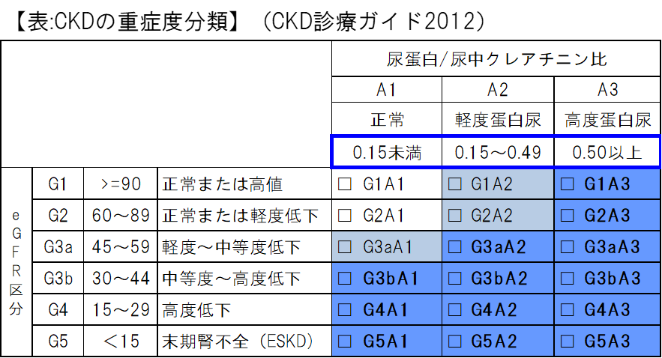
腎専門医紹介基準
・青色の区分
・灰色G1A2、G2A2、血尿＋は紹介、たんぱく尿
のみならば生活指導・診療継続
・灰色G3aA1、40歳未満は紹介、40歳以上は
生活指導・診療継続
（CKD診療ガイドライン2018）
※
③

測定結果 | ①尿蛋白量（定量検査）
 |  |  |  |  |  | (mg/dl)
 | ②尿中クレアチニン量
 |  |  |  |  |  | (mg/dl)
算出結果 | ③尿蛋白/クレアチニン比

【総合判定①：CKDに関するもの】
 | 異常なし |  |  |  |  | 要指導 |  |  |  |  |  |  | 要医療Ａ |  |  |  |  |  |  | 要医療Ｂ
 |  |  |  |  |  | （要生活習慣改善） |  |  |  |  |  |  | （一般医への受診で可） |  |  |  |  |  |  | （腎臓専門医への受診を勧める）

【総合判定②：その他の疾患（高血圧・糖尿病・脂質異常症等の基礎疾患）に関するもの】
 | 異常なし |  |  |  |  | 要指導 |  |  |  |  |  |  | 要医療Ａ |  |  |  |  |  |  | 要医療Ｂ
 |  |  |  |  |  | （要生活習慣改善） |  |  |  |  |  |  | （現在の治療の継続で可） |  |  |  |  |  |  | （治療開始または現行治療の強化）

＜特記事項＞＊医師記入
１．今後の対応方針 （該当するもの全てにチェックし、詳細を記入）
 |  |  | 経過観察： |  |  |  |  | ヵ月後 または 翌年度の健診
 |  |  | 生活指導： |  |  | 減量 |  |  | 禁煙 |  |  | 禁酒（節酒） |  |  |  | 減塩 |  |  | タンパク質制限
 |  |  |  |  |  | その他（ ） |  |  |  |  |  |  |  |  |  |  |  |  |  |  |  |  | ）

 |  |  | 治療開始： |  |  | 糖尿病 |  |  |  | 高血圧 |  |  | 脂質異常 |  |  | その他（ |  |  |  |  |  |  | ）

 |  |  | 治療変更・強化：
 |  |  | 専門医紹介
 |  |  | 紹介先医療機関名称

2．市保健師が保健指導を行う場合の留意事項（食事制限、運動など）： |  |  |  |  |  |  |  |  |  |  |  |  |  |  |  |  |  | 無 |  | 有→以下に詳細を記入

 | ※腎臓・糖尿病両専門医のコメント |  |  |  |  |  |  |  |  |  | 希望する |  |  |  | 希望しない
 |  | 希望する場合、下記の該当するものにチェック（複数可）し、その他は、詳細を記入。
 |  | 診断 |  |  | 今後の検査・治療方針 |  |  |  |  |  | 投薬の必要性 |  |  |  | 患者指導 |  | その他→以下に詳細を記入

医療機関名 |  |  |  |  |  |  |  |  |  |  |  |  |  | 医療機関番号 |  |  |  | 4 | 0 | 1
 |  |  |  |  |  |  |  |  |  |  |  |  |  | 記載医師名

＊市へ検査結果を情報提供する旨、対象者の同意を得てください。記入後、写しを2部作成し１部を利用者本人交付（郵送可）、１部を医療機関保管、
原本を久留米市へ送付してください。＊本検査結果及び医師のコメントをもとに市保健師が保健指導を行うことがあります。

